ER図
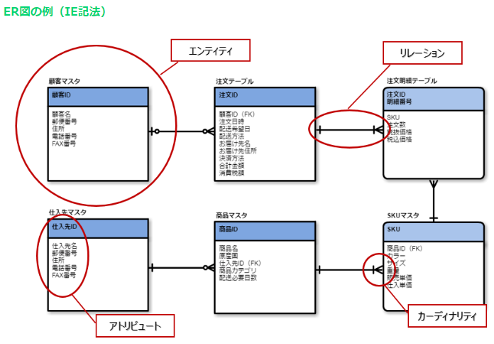
ER図

 | なれっじ |  | カテゴリ |  | カテゴリ種別
 | なれっじID | PK | カテゴリID | PK | カテゴリ種別ID | PK
 | タイトル |  | カテゴリ種別 | FK | カテゴリ種別名
 | 内容 |  | カテゴリ名 |  | 作成日
 | カテゴリー大 | FK | 作成日 |  | 更新日
 | カテゴリー中 | FK | 更新日 |  | 作成者 | FK
 | カテゴリー小 | FK | 作成者 | FK | 更新者 | FK
 | 参照資料パス |  | 更新者 | FK
 | 参照資料名
 | 参照redmineURL |  | ユーザ
 | 参照リンクURL |  | ユーザID | PK
 | 参照添付URL |  | ユーザ名
 | 備考 |  | パスワード
 | 作成日 |  | Eメール
 | 更新日 |  | 作成日
 | 作成者 | FK | 作成者
 | 更新者 | FK | 更新日
 |  |  | 更新者

query.options
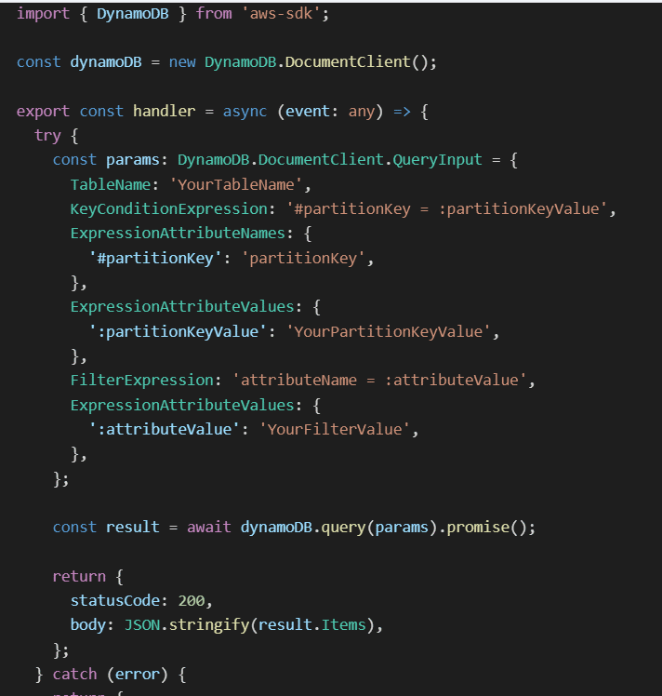
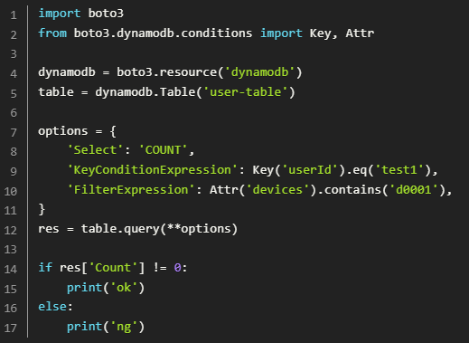
query() options
 | 1. TableName: Specifies the name of the table to query.
 | 2. IndexName: Specifies the name of the secondary index to query (optional).
 | 3. KeyConditionExpression: Specifies the condition that the key attributes must meet for the query to return the item(s).
 | 4. FilterExpression: Specifies a condition that filters the items returned by the query after the key condition has been met.
 | 5. ProjectionExpression: Specifies the attributes to retrieve in the query result.
 | 6. ExpressionAttributeNames: Specifies the placeholder names used in the KeyConditionExpression, FilterExpression, and ProjectionExpression.
 | 7. ExpressionAttributeValues: Specifies the values used in the KeyConditionExpression, FilterExpression, and ProjectionExpression.
 | 8. Limit: Specifies the maximum number of items to be returned in the query result.
 | 9. ExclusiveStartKey: Specifies the primary key of the last evaluated item (used for pagination).
 | 10. ScanIndexForward: Specifies the order of the query results (ascending or descending).
 | 11. ConsistentRead: Specifies whether the query should use consistent read or eventually consistent read.
 | 12. Select: Specifies the attributes to be returned in the query result (ALL_ATTRIBUTES, ALL_PROJECTED_ATTRIBUTES, SPECIFIC_ATTRIBUTES, or COUNT).
 | 13. ReturnConsumedCapacity: Specifies the level of detail about the request's consumed capacity to be returned.
 | 14. ReturnItemCollectionMetrics: Specifies whether to return the item collection metrics.
 | 15. ProjectionType: Specifies the type of projection for a secondary index (KEYS_ONLY, INCLUDE, or ALL).
query response
 | 1. Items: The list of items that match the query criteria. Each item is represented as a collection of attribute-value pairs.
 | 2. Count: The number of items that match the query criteria, before applying any filtering.
 | 3. ScannedCount: The number of items that were evaluated, before applying any filtering. This includes the items that matched the query criteria as well as those that did not.
 | 4. LastEvaluatedKey: The primary key of the last evaluated item, which can be used for pagination in subsequent query requests.
 | 5. ConsumedCapacity: Information about the capacity units consumed by the query operation, including the number of read capacity units and the number of write capacity units.
 | 6. ItemCollectionMetrics: Information about the item collections that were modified during the query operation, such as the size of the item collections and the number of items in them.
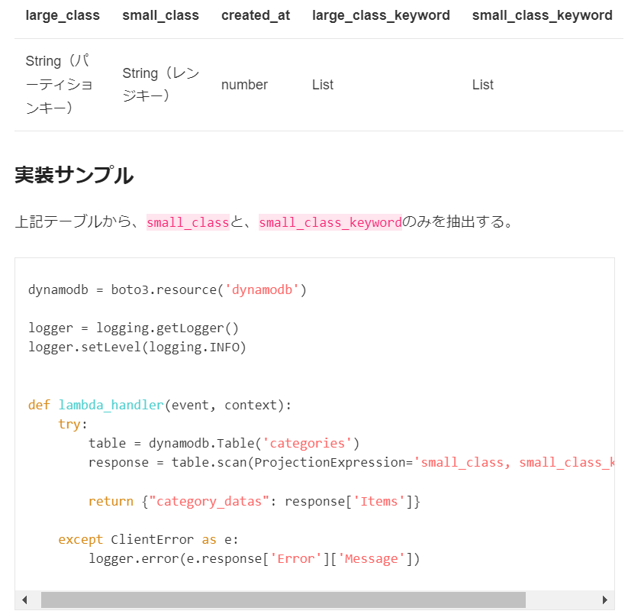
query functions
 | 1. BEGINS_WITH: Returns items where the attribute begins with a specified substring. | →※Sort Keyにしか使えない
 | 2. BETWEEN: Returns items where the attribute value is between two specified values.
 | 3. CONTAINS: Returns items where the attribute contains a specified substring.
 | 4. IN: Returns items where the attribute value is equal to any value in a specified list.
 | 5. NOT_CONTAINS: Returns items where the attribute does not contain a specified substring.
 | 6. NOT_NULL: Returns items where the attribute value is not null.
 | 7. NULL: Returns items where the attribute value is null.
 | 8. EQ: Returns items where the attribute value is equal to a specified value.
 | 9. NE: Returns items where the attribute value is not equal to a specified value.
 | 10. LE: Returns items where the attribute value is less than or equal to a specified value.
 | 11. LT: Returns items where the attribute value is less than a specified value.
 | 12. GE: Returns items where the attribute value is greater than or equal to a specified value.
 | 13. GT: Returns items where the attribute value is greater than a specified value.
 | 14. ATTRIBUTE_EXISTS: Returns items where the attribute exists.
 | 15. ATTRIBUTE_NOT_EXISTS: Returns items where the attribute does not exist.
 | 16. SIZE: Returns items where the attribute size is equal to a specified value.

 | These functions can be used in combination with logical operators (AND, OR, NOT) to build complex queries in DynamoDB.

(例)
aws dynamodb query --table-name --key-condition-expression --expression-attribute-values
aws dynamodb query --table-name cities --key-condition-expression "country = :val" --expression-attribute-values '{":val": {"S": "USA"}}'
aws dynamodb query --table-name cities --key-condition-expression "country = :val" --expression-attribute-values '{":val": {"S": "USA"}}' --filter-expression "population > :pop" --expression-attribute-values '{":pop": {"N": "1000000"}}'

aws dynamodb query --table-name TestTable --key-condition-expression "field0 = :val" --expression-attribute-values '{":val": {"S":"1"}}'
aws dynamodb query --table-name TestTable --key-condition-expression "field0 = :val" --expression-attribute-values '{":val": {"S":"1"}}' --filter-expressino "field1 = :val"

aws dynamodb query --table-name test2 --key-condition-expression "id = :val" --expression-attribute-values '{":val": {"N":"1"}}' --filter-expression "cat_1 = :val" --expression-attribute-values '{":val": {"N":"1"}}'
⇒ | An error occurred (ValidationException) when calling the Query operation: Filter Expression can only contain non-primary key attributes: Primary key attribute: cat_1
aws dynamodb query --table-name test2 --key-condition-expression "id = :val" --expression-attribute-values '{":val": {"N":"1"}}' --filter-expression "cat_2 = :val" --expression-attribute-values '{":val": {"N":"1"}}'
⇒ | Successd
aws dynamodb query --table-name test2 --filter-expression "cat_1 = :val" --expression-attribute-values '{":val": {"N":"1"}}'
⇒ | An error occurred (ValidationException) when calling the Query operation: Either the KeyConditions or KeyConditionExpression parameter must be specified in the request.
aws dynamodb query --table-name test2 --key-condition-expression "cat_1 = :val" --expression-attribute-values '{":val": {"N":"1"}}'
⇒ | An error occurred (ValidationException) when calling the Query operation: Query condition missed key schema element: id
aws dynamodb query --table-name test2 --key-condition-expression "id = :val" --expression-attribute-values '{":val": {"N":"1"}}' --filter-expression "title = :val" --expression-attribute-values '{":val": {"S":"test_title"}}'
 | An error occurred (ValidationException) when calling the Query operation: One or more parameter values were invalid: Condition parameter type does not match schema type

